语法
D3 是什么
 | D3 的全称是（Data-Driven Documents），顾名思义可以知道是一个被数据驱动的文档。听名字有点抽象，说简单一点，其实就是一个 JavaScript 的函数库，使用它主要是用来做数据可视化的。
 | JavaScript 文件的后缀名通常为 .js，故 D3 也常使用 D3.js 称呼。D3 提供了各种简单易用的函数，大大简化了 JavaScript 操作数据的难度。由于它本质上是 JavaScript ，所以用 JavaScript 也是可以实现所有功能的，
 | 但它能大大减小你的工作量，尤其是在数据可视化方面，D3 已经将生成可视化的复杂步骤精简到了几个简单的函数，你只需要输入几个简单的数据，就能够转换为各种绚丽的图形。
 | 有过 JavaScript 基础的朋友一定很容易理解它。
 | 为什么要数据可视化
 | 现在有一组数据， 【 4 ， 32 ， 15 ， 16 ， 42 ， 25 】 ，你能一眼看出它们的大小关系吗？当然这里的数据不算多，有那眼疾手快的家伙站出来说我能一眼看出来！但更直观的是用图形显示，如下图：
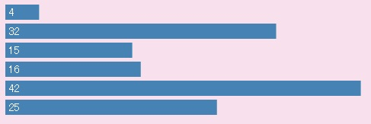

 | 通过图形的显示，能很清楚地知道他们的大小关系。当然，D3能力远不止如此，这只是一个很小的应用。把枯燥乏味复杂的数据，用简单明了的图形表示出来，这就是数据可视化。
 | D3 有多受欢迎
 | D3 是一个开源项目，作者是纽约时报的工程师。D3 项目的代码托管于 GitHub（一个开发管理平台，目前已经是全世界最流行的代码托管平台，云集了来自世界各地的优秀工程师）。
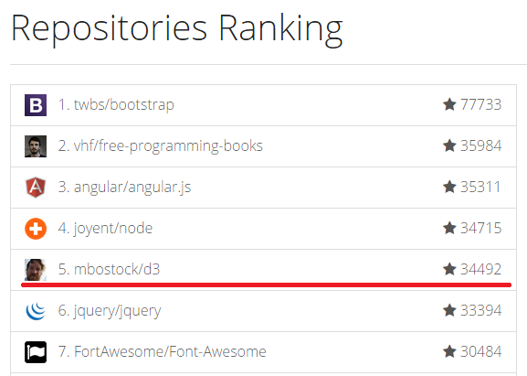
 | 在 GitHub 上最受关注的项目有哪些呢？

 | JQuery 的名声够大了，但排名第 6，D3 排名第 5。
 | 怎么学习和使用 D3
 | 学习 D3 最好的地方是： http://d3js.org/ ，当然里面都是英文的，然后就是本站O(∩_∩)O~。
 | D3 是一个 JavaScript 函数库，并不需要通常所说的“安装”。它只有一个文件，在 HTML 中引用即可。有两种方法：
 | （1）下载 D3.js 的文件: d3.zip
 | 解压后，在 HTML 文件中包含相关的 js 文件即可。
 | （2）还可以直接包含网络的链接，这种方法较简单：
 | <script src="http://d3js.org/d3.v3.min.js" charset="utf-8"></script>
 | 但使用的时候要保持网络连接有效，不能再断网的情况下使用。
 | 学习 D3 需要什么预备知识
 | 想要通过 D3 来开启数据可视化之旅的朋友，需要什么预备知识呢？
 | HTML：超文本标记语言，用于设定网页的内容
 | CSS：层叠样式表，用于设定网页的样式
 | JavaScript：一种直译式脚本语言，用于设定网页的行为
 | DOM：文档对象模型，用于修改文档的内容和结构
 | SVG：可缩放矢量图形，用于绘制可视化的图形

 | 路人甲：额，我需要学那么多才能开始学 D3 吗？心理压力有点点…大
 | 馒头华华：不必，完全可以直接学 D3，遇到不明白的地方，再看相关内容即可
 | 路人乙：HTML、CSS 啥的，我从来都没用过，也没有关系吗？
 | 馒头华华：只要在 W3School ，分别看看这几个词是什么意思，是用来干什么的，再看几个简单例子即可，没有必要全掌握了再学习 D3。
 | 需要什么工具
 | 制作网页常用的工具即可。
 | 记事本软件：Notepad++、Editplus、Sublime Text 等，选择自己喜欢的即可。
 | 浏览器：IE9 以上、Firefox、Chrome等，推荐用 Chrome
 | 服务器软件：Apache、Tomcat 等
 | 其中，服务器软件可能不是必须的，不过 D3 中有些函数需要将 HTML 文件放置于服务器目录下，才能正常使用，关于这点以后会再做说明。
 | 好了，可以开始你的 D3 之旅了。

为什么我不再使用 D3.js
 | D3 在 2011 发布的时候，可谓是一项极大的创新。那时候还是 jQuery 和 Backbone 的天下，浏览器也只是实现了一些简单的 css 标准如 “transitions” 等，
 | 像现在更为复杂的 ”flex” 布局还遥遥无期。D3 通过数据驱动来绘制图形的方式解决了这方面的难题，迅速笼络人心。
 | 然而时代终究还是变了。现在的框架采用了虚拟 DOM 等更为灵活和强大的设计理念，CSS 在布局和动画方面也游刃有余。
 | D3 的学习曲线
 | 过去几年我一直在使用 D3，并用它绘制了各种各样的图形曲线。然而一个问题就是，虽然我理解关于 D3 的基本概念，但我还是难以做到轻车熟路，我身边的同事跟我也是同样的感受。和大多数人一样，许多时候，我们都是从网上找到一个示例，然后将它修改为实际工程中所需要的。
 | 如果我们想要添加一些新奇的功能，就需要不停的搜索，不停的尝试，不停的修改，直到它看起来是我们想要的了。
 | 听起来是不是很熟悉？现在的开发者们已经非常熟悉虚拟 DOM 和模板编程。掌握这么一个设计理念与思考方式与现在其他库大相径庭的技巧，看起来并没什么卵用。
 | 绘制曲线，它实际上并不难！
 | 如果让你自己从头写一个图表的话，你大概会感到不安和紧张，就好像自己要面临一个非常复杂的问题，但当你开始写的时候一切都变得简单起来。我们先来看一下如何使用 D3 画一副折线图：
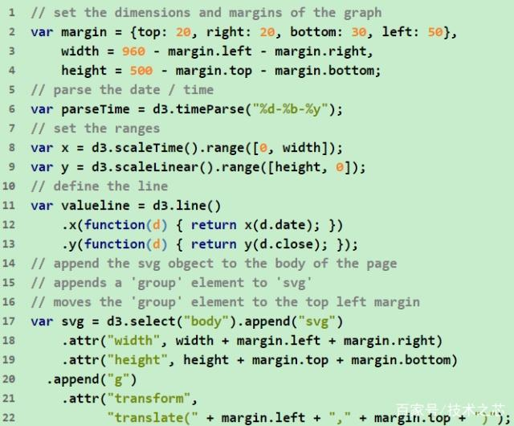

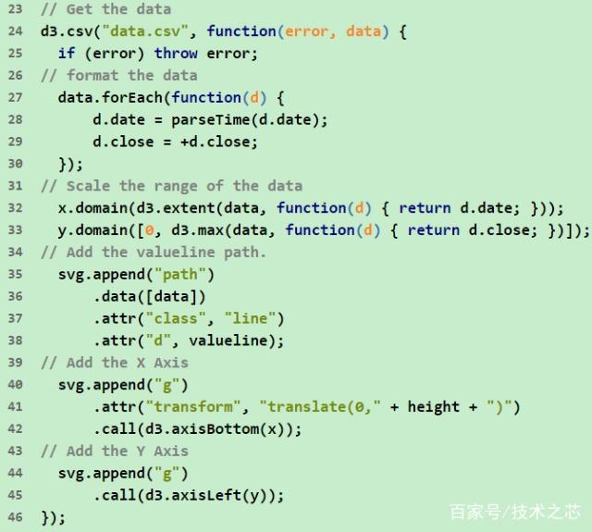

 | 我们再来看一下在 Preact 中如何绘制：
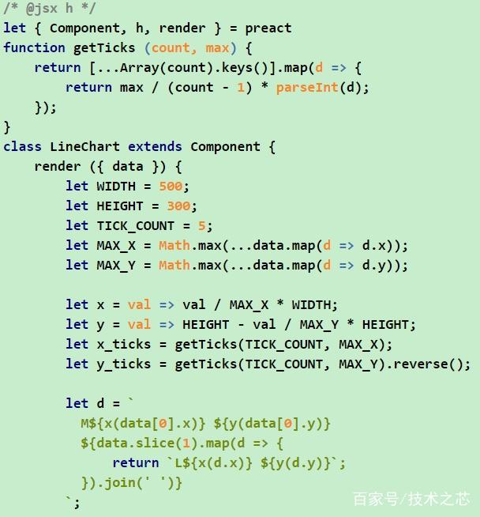

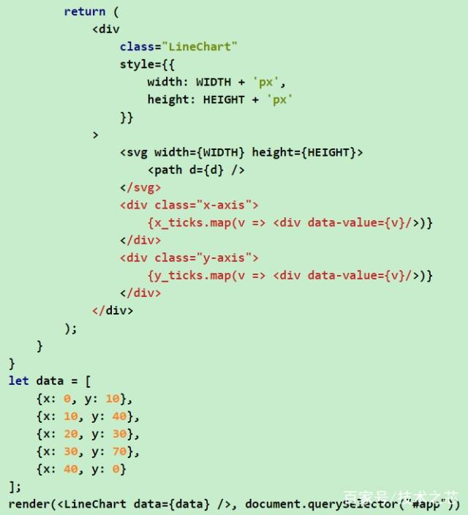

 | CSS 代码：
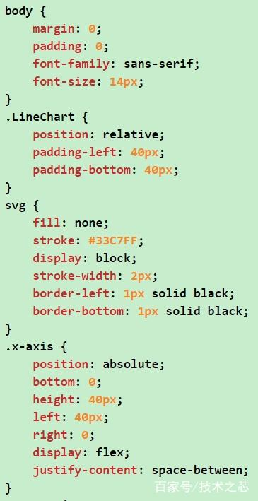
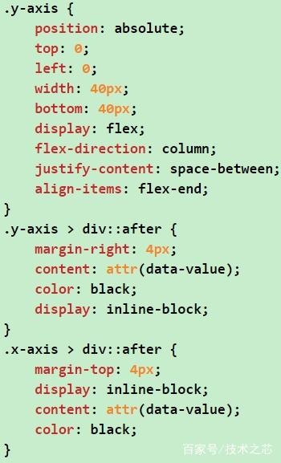

 | 看起来有许多的代码，但你应该注意到，我是用自己已经掌握的 Preact 框架（其他框架也一样，React、Vuew、Angular 等等）和 CSS 来绘制的。如果使用 D3 的话，
 | 那么首先你要了解一大堆的概念 … 但现在你只需要掌握自己正在使用的库，就能基于它做出更多的修改了。
 | 看看它的打包大小
 | 最坏情况下，D3 可能要引入大概 70+ 字节的代码。如果你仅仅是想调用一行函数，那么引入这么大的一个第三方库真的合适吗？
 | 通常 Canvas 和 HTML 要优于 SVG
 | 不知道你有没有注意到，上述代码我使用了 SVG 来帮助我绘制图形，绘制图形的时候人们总想用大量的 SVG 来完成任务。然而 CSS 已经今非昔比，它的崛起让 SVG 相形见绌。
 | 例如，在 SVG 中实现文字环绕的效果需要自己使用 JavaScript 代码动态计算：
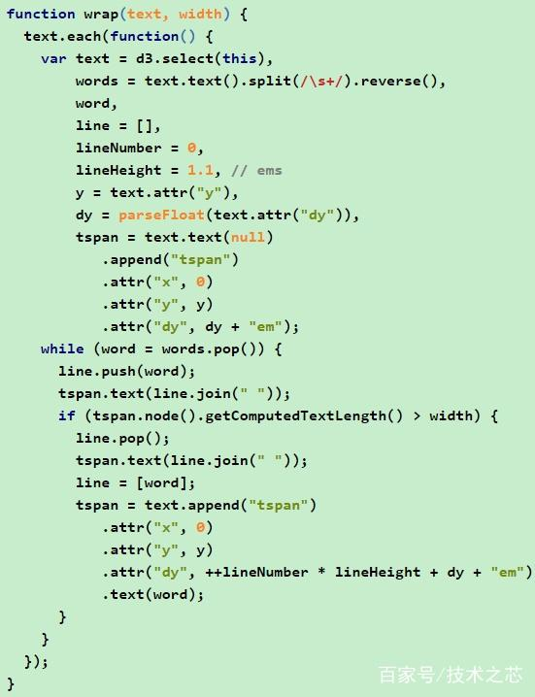

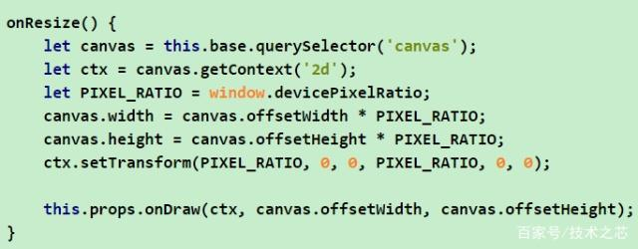

 | 而使用 CSS 仅需要一行 white-space: normal。利用 CSS 的 transform 和 border-radius 基本上可以绘制任何基本图形。我现在之所以还是用 SVG 的唯一原因就是 <path> 标签，它是创建任意图案的绝佳助手。
 | 如果你想要再进一步提升性能，那么可以选择在 Canvas 中进行绘制，相比于其它两种方式，它能占用更少的内存，更新也更快。
 | 你可能会反驳我说 Canvas 不能像 SVG 那样任意放大和缩小图案，当放大 Canvas 的时候，页面上的图案开始变得模糊不清。这是因为你在放大页面的时候，并没有相应的修改 Canvas 的宽度和高度，以下是这一问题的解决方案：

 | 总结
 | 如上所示，有种种原因表明 D3 现在已经过时了，自它发布之日到现在，前端已经发生了巨变。如果你只是画一些简单的图标，例如条形图、折线图等，那就先思考一下如何在你正在使用的框架中完成这些任务。而且，在代码维护方面这样也更加便捷。

